상품제안서
ALIO 초미니 미니브릭 PD20W 고속충전 맥세이프 보조배터리 5000mAh | 상품코드: F32342

 |  |  |  |  |  |  | 02-412-0044 | www.easy1.co.kr
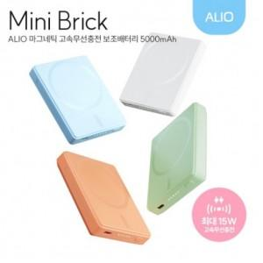

【상세/제작정보】

【인쇄/포장옵션】 | 레이저, 풀칼라 / 포장지포장

【공급단가】 | 수량 | 100~ | 300~ | 500~ | 1,000~ | 3,000~
*VAT별도 | 단가 | 13,000원 | 12,780원 | 12,450원 | 12,240원 | 11,900원

【상품 URL】 | https://dev.easy1.co.kr:443/src/goods_detail.php?gdno=32342

